Headcount Forecast
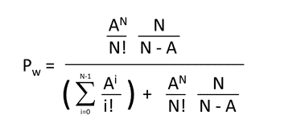
HEADCOUNT FORECAST
Saatlik Çağrı Adedi | 200
AHT Süresi | 180
Doluluk Oranı Hedefi | 85%
Büzülme Faktörü | 30%
Bekleme Süresi | 20
Baz Agent (N) | 13
Servis Level | 80%
Bekleme Olasılığı | 29%
Çağrı Yükü | 600
Trafik Yoğunluğu (A) | 10
A N / N! = X | 1,606
N/(N-A) = Y | 4
X*Y=Z | 6,959
T | 17,435
P w = Z / ( T + Z) | 29%
-(N – A) * (TargetTime / AHT) | -0.33
SL Formülü | 80%
Büzülme Etkili Headcount Forecast | 16.90
Doluluk Etkili Headcount Forecast | 19.44
Tahmini ASA | 17.12
Tahmini Hemen Yanıtlama Oranı | 71%
Tahmini Doluluk Oranı | 77%

